Worksheet
Изображение* | ID | Код | Артикул* | Название товара* | Цена, руб.* | Основной | Удаленный | В пути | 0 | Ваш заказ
Канализационные трубы и фитинги
Канализация внутренняя
Фитинги канализационные внутр
Фитинги канализационные востановительные
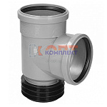 | 874599 | STL-001001 |  | Тройник ремонтный чугун-пластик 110х110х90 град. пластик (востановитель раструба) (1/12шт) | 1 440.00 руб. | 10 | 0 | 0 | шт | 0
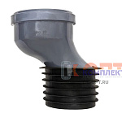 | 874598 | STL-001002 |  | Эксцентрик ремонтный чугун-пластик 110 мм со смещением 50мм (востановитель раструба) 1/27 | 1 240.00 руб. | 0 | 0 | >25 | шт | 0
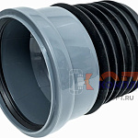 | 870287 | STL-001003 |  | Муфта ремонтная чугун-пластик 110мм (востановитель раструба) (1/27шт) | 790.00 руб. | >100 | 0 | 0 | шт | 0
Фитинги канализационные серые TEBO
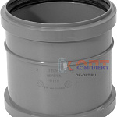 | 870314 | ALT-110041 | 013020101 | ПП TEBO Муфта канализационная 32 надвижная ремонтная (1/400шт) | 54.30 руб. | >100 | 0 | 0 | шт | 0
 | 879934 | ALT-110042 | 013020102 | ПП TEBO Муфта канализационная 40 надвижная ремонтная (1/250шт) | 57.07 руб. | >100 | 0 | 0 | шт | 0
 | 870315 | ALT-110043 | 013020103 | ПП TEBO Муфта канализационная 50 надвижная ремонтная (1/160шт) | 36.10 руб. | >100 | 0 | 0 | шт | 0
 | 870316 | ALT-110044 | 013020104 | ПП TEBO Муфта канализационная 110 надвижная ремонтная (1/90шт) | 102.88 руб. | >100 | 0 | 0 | шт | 0
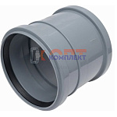 | 883330 | ALT-110045 | 013020203 | ПП TEBO Муфта канализационная двухраструбная 50 (1/160шт) | 42.06 руб. | >100 | 0 | 0 | шт | 0
 | 883331 | ALT-110046 | 013020204 | ПП TEBO Муфта канализационная двухраструбная 110 (1/90шт) | 100.46 руб. | >100 | 0 | 0 | шт | 0
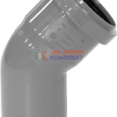 | 870317 | ALT-110047 | 013020302 | ПП TEBO Отвод канализационный 32 45 град. (1/400шт) | 37.52 руб. | >100 | 0 | 0 | шт | 0
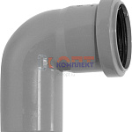 | 870318 | ALT-110048 | 013020304 | ПП TEBO Отвод канализационный 32 87,5 град. (1/350шт) | 37.97 руб. | >100 | 0 | 0 | шт | 0
 | 879935 | ALT-110049 | 013020307 | ПП TEBO Отвод канализационный 40 45 град. (1/250шт) | 39.51 руб. | >100 | 0 | 0 | шт | 0
 | 879936 | ALT-110050 | 013020309 | ПП TEBO Отвод канализационный 40 87,5 град. (1/230шт) | 41.71 руб. | >100 | 0 | 0 | шт | 0
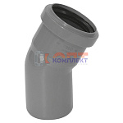 | 954661 | ALT-110051 | 013020311 | ПП TEBO Отвод канализационный 50 20 град. (1/150шт) | 59.11 руб. | 0 | 0 | 0 | шт | 0
 | 954662 | ALT-110052 | 013020312 | ПП TEBO Отвод канализационный 50 30 град. (1/180шт) | 39.51 руб. | >100 | 0 | 0 | шт | 0
 | 870319 | ALT-110053 | 013020313 | ПП TEBO Отвод канализационный 50 45 град. (1/170шт) | 30.51 руб. | >500 | 0 | 0 | шт | 0
 | 954663 | ALT-110054 | 013020314 | ПП TEBO Отвод канализационный 50 67,5 град. (1/130шт) | 38.63 руб. | 0 | 0 | 0 | шт | 0
 | 870320 | ALT-110055 | 013020315 | ПП TEBO Отвод канализационный 50 87,5 град. (1/140шт) | 32.91 руб. | >500 | 0 | 0 | шт | 0
 | 882678 | ALT-110056 | 013010101 | ПП TEBO Отвод канализационный 110 15 град. (1/36шт) | 129.51 руб. | >25 | 0 | 0 | шт | 0
 | 882679 | ALT-110057 | 013020317 | ПП TEBO Отвод канализационный 110 30 град. (1/70шт) | 100.78 руб. | 7 | 0 | 0 | шт | 0
 | 870321 | ALT-110058 | 013020318 | ПП TEBO Отвод канализационный 110 45 град. (1/60шт) | 97.58 руб. | >50 | 0 | 0 | шт | 0
 | 882680 | ALT-110059 | 013020319 | ПП TEBO Отвод канализационный 110 67,5 град. (1/20шт) | 169.02 руб. | >50 | 0 | 0 | шт | 0
 | 870322 | ALT-110060 | 013020320 | ПП TEBO Отвод канализационный 110 87,5 град. (1/50шт) | 116.95 руб. | >25 | 0 | 0 | шт | 0
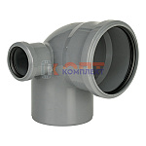 | 954664 | ALT-110061 | 013021301 | ПП TEBO Отвод канализационный универсальный с выходом (левый) 110/50 87 град (1/18шт) | 252.43 руб. | >25 | 0 | 0 | шт | 0
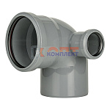 | 954665 | ALT-110062 | 013021302 | ПП TEBO Отвод канализационный универсальный с выходом (правый) 110/50 87 град (1/18шт) | 252.43 руб. | >25 | 0 | 0 | шт | 0
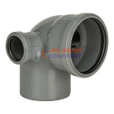 | 954666 | ALT-110063 | 013021305 | ПП TEBO Отвод канализационный универсальный с выходом (левый+правый) 110/50 87 град (1/14шт) | 333.65 руб. | >25 | 0 | 0 | шт | 0
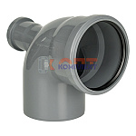 | 954667 | ALT-110064 | 013021303 | ПП TEBO Отвод канализационный универсальный с выходом (тыл) 110/50 87 град (1/16шт) | 252.43 руб. | >25 | 0 | 0 | шт | 0
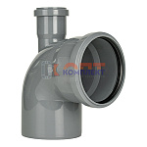 | 954668 | ALT-110065 | 013021304 | ПП TEBO Отвод канализационный универсальный с выходом (вверх) 110/50 87 град (1/16шт) | 252.43 руб. | >10 | 0 | 0 | шт | 0
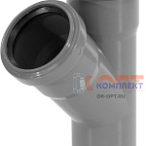 | 870323 | ALT-110066 | 013020404 | ПП TEBO Тройник канализационный 32-32 45 град. (1/200шт) | 68.93 руб. | >100 | 0 | 0 | шт | 0
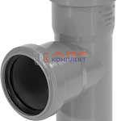 | 870324 | ALT-110067 | 013020406 | ПП TEBO Тройник канализационный 32-32 87,5 град. (1/220шт) | 68.93 руб. | >100 | 0 | 0 | шт | 0
 | 879937 | ALT-110068 | 013020410 | ПП TEBO Тройник канализационный 40-40 45 град. (1/120шт) | 85.91 руб. | 0 | 0 | 0 | шт | 0
 | 879938 | ALT-110069 | 013020412 | ПП TEBO Тройник канализационный 40-40 87,5 град. (1/140шт) | 68.03 руб. | 0 | 0 | 0 | шт | 0
 | 870325 | ALT-110070 | 013020418 | ПП TEBO Тройник канализационный 50-50 45 град. (1/75шт) | 61.46 руб. | >100 | 0 | 0 | шт | 0
 | 870326 | ALT-110071 | 013020420 | ПП TEBO Тройник канализационный 50-50 87,5 град. (1/85шт) | 61.46 руб. | >100 | 0 | 0 | шт | 0
 | 877969 | ALT-110072 | 013020423 | ПП TEBO Тройник канализационный 110-50 45 град. (1/50шт) | 124.21 руб. | >50 | 0 | 0 | шт | 0
 | 877970 | ALT-110073 | 013020425 | ПП TEBO Тройник канализационный 110-50 87,5 град. (1/50шт) | 123.78 руб. | 8 | 0 | 0 | шт | 0
 | 870327 | ALT-110074 | 013020428 | ПП TEBO Тройник канализационный 110-110 45 град. (1/25шт) | 207.70 руб. | >100 | 0 | 0 | шт | 0
 | 870328 | ALT-110075 | 013020430 | ПП TEBO Тройник канализационный 110-110 87,5 град. (1/30шт) | 175.12 руб. | >25 | 0 | 0 | шт | 0
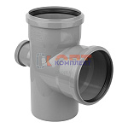 | 954669 | ALT-110076 | 013020535 | ПП TEBO Крестовина канализац. 50-50-50 87,5 град. (1/70шт) | 119.72 руб. | >50 | 0 | 0 | шт | 0
 | 954670 | ALT-110077 | 013020540 | ПП TEBO Крестовина канализац. 110- 50-50 87,5 град. (1/16шт) | 259.01 руб. | 0 | 0 | 0 | шт | 0
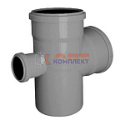 | 879939 | ALT-110078 | 013020545 | ПП TEBO Крестовина канализац. 110-110- 50 87,5 град. (1/25шт) | 260.34 руб. | >25 | 0 | 0 | шт | 0
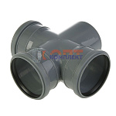 | 879940 | ALT-110079 | 013020550 | ПП TEBO Крестовина канализац. 110-110-110 87,5 град. (1/9шт) | 428.03 руб. | >10 | 0 | 0 | шт | 0
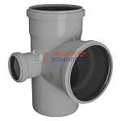 | 879941 | ALT-110080 | 013020645 | ПП TEBO Крестовина канализ.2-хпл. левая 110-110-50 87,5 град. (1/25шт) | 281.10 руб. | >25 | 0 | 0 | шт | 0
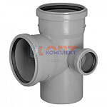 | 879942 | ALT-110081 | 013020646 | ПП TEBO Крестовина канализ.2-хпл. правая 110-110-50 87,5 град. (1/25шт) | 280.27 руб. | >25 | 0 | 0 | шт | 0
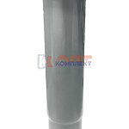 | 954671 | ALT-110082 | 013020813 | ПП TEBO Компенсационный патрубок 50 (раструб с защелкой) (1/80шт) | 112.47 руб. | >100 | 0 | 0 | шт | 0
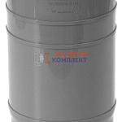 | 870329 | ALT-110083 | 013020804 | ПП TEBO Компенсационный патрубок 110 (1/48шт) | 153.65 руб. | >25 | 0 | 0 | шт | 0
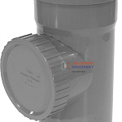 | 870330 | ALT-110084 | 013021004 | ПП TEBO Ревизия канализационная 110 (1/40шт) | 230.66 руб. | >100 | 0 | 0 | шт | 0
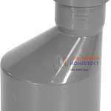 | 879943 | ALT-110085 | 013020901 | ПП TEBO Переход канализационный 40-32 (1/200шт) | 38.87 руб. | >100 | 0 | 0 | шт | 0
 | 870331 | ALT-110086 | 013020904 | ПП TEBO Переход канализационный 50-32 (50/250шт) | 46.99 руб. | >100 | 0 | 0 | шт | 0
 | 879944 | ALT-110087 | 013020905 | ПП TEBO Переход канализационный 50-40 (1/240шт) | 49.64 руб. | >100 | 0 | 0 | шт | 0
 | 870332 | ALT-110088 | 013020906 | ПП TEBO Переход канализационный 110-50 (1/50шт) | 77.17 руб. | >50 | 0 | 0 | шт | 0
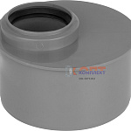 | 870333 | ALT-110089 | 013020916 | ПП TEBO Переход канализационный 110-50 короткий (1/70шт) | 92.19 руб. | >50 | 0 | 0 | шт | 0
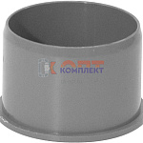 | 870334 | ALT-110090 | 013020701 | ПП TEBO Заглушка канализационная 32 (100/600шт) | 10.82 руб. | >100 | 0 | 0 | шт | 0
 | 879945 | ALT-110091 | 013020702 | ПП TEBO Заглушка канализационная 40 (100/500шт) | 12.62 руб. | >100 | 0 | 0 | шт | 0
 | 870335 | ALT-110092 | 013020703 | ПП TEBO Заглушка канализационная 50 (75/750шт) | 17.03 руб. | >100 | 0 | 0 | шт | 0
 | 870336 | ALT-110093 | 013020704 | ПП TEBO Заглушка канализационная 110 (1/125шт) | 36.72 руб. | >100 | 0 | 0 | шт | 0
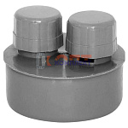 | 954672 | ALT-110094 | 013021304-1 | ПП TEBO Вакуумный клапан серый D 50 (1/260шт) | 110.85 руб. | >50 | 0 | 0 | шт | 0
 | 954673 | ALT-110095 | 013021304-2 | ПП TEBO Вакуумный клапан серый D 110 (1/105шт) | 223.89 руб. | >10 | 0 | 0 | шт | 0
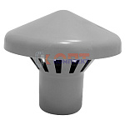 | 954674 | ALT-110096 | 013021203 | ПП TEBO Зонт вытяжной 50 (1/75шт) | 96.58 руб. | >25 | 0 | 0 | шт | 0
 | 954675 | ALT-110097 | 013021204 | ПП TEBO Зонт вытяжной 110 (1/27шт) | 160.90 руб. | >25 | 0 | 0 | шт | 0
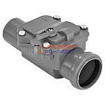 | 954676 | ALT-110098 | 013021403-1 | ПП TEBO Обратный клапан с механическим затвором 50 (серый) (4/60шт) | 1 317.02 руб. | >10 | 0 | 0 | шт | 0
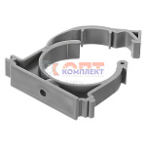 | 879946 | ALT-110099 | 700040 | ПП TEBO Хомут с защелкой D 40 (серый) (100/100шт) | 21.18 руб. | 0 | 0 | 0 | шт | 0
 | 870337 | ALT-110100 | 013030103 | ПП TEBO Хомут с защелкой D 50 (серый) (100/600шт) | 12.79 руб. | >100 | 0 | 0 | шт | 0
 | 870338 | ALT-110101 | 013030104 | ПП TEBO Хомут с защелкой D110 (серый) (40/160шт) | 32.93 руб. | >500 | 0 | 0 | шт | 0
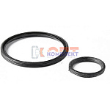 | 870339 | ALT-110102 | РТ-1016000050 | Уплотнительное кольцо 50 2-хлепестковое (1/50шт) | 13.36 руб. | >50 | 0 | 0 | шт | 0
 | 870340 | ALT-110103 | РТ-1016000110 | Уплотнительное кольцо 110 2-хлепестковое (1/20шт) | 28.78 руб. | >50 | 0 | 0 | шт | 0
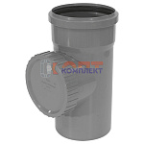 | 888616 | ALT-111503 | 013021003 | ПП TEBO Ревизия канализационная 50 (90шт) | 121.23 руб. | >50 | 0 | 0 | шт | 0
 | 888617 | ALT-111504 | РТ-1016000040 | Уплотнительное кольцо 40 2-хлепестковое | 12.74 руб. | 0 | 0 | 0 | шт | 0
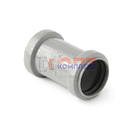 | 822128 | KAN-210004 | 301120 | PP Муфта двухраструбная 110 PRO AQUA Comfort (60шт) | 146.08 руб. | 0 | 0 | 0 | шт | 0
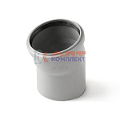 | 822154 | KAN-210030 | 100115 | PP Отвод 110x15 PRO AQUA Comfort (40шт) | 134.86 руб. | 0 | 0 | 0 | шт | 0
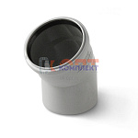 | 822155 | KAN-210031 | 100130 | PP Отвод 110x30 PRO AQUA Comfort (40шт) | 124.86 руб. | 0 | 0 | 0 | шт | 0
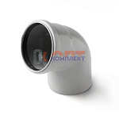 | 822157 | KAN-210033 | 100167 | PP Отвод 110x67 PRO AQUA Comfort (35шт) | 139.23 руб. | >10 | 0 | 0 | шт | 0
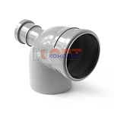 | 822161 | KAN-210037 | 10010587F | PP Отвод с выходом фронтальный 110x50/87,5 PRO AQUA Comfort (28шт) | 324.54 руб. | -2 | 0 | 0 | шт | 0
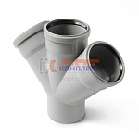 | 822174 | KAN-210050 | 805545 | PP Крестовина одноплоскостная 110x50x50/45 PRO AQUA Comfort (24шт) | 373.78 руб. | 0 | 0 | 0 | шт | 0
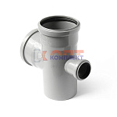 | 822175 | KAN-210051 | 805587P | PP Крестовина одноплоскостная 110x50x50/87 PRO AQUA Comfort (26шт) | 373.78 руб. | 0 | 0 | 0 | шт | 0
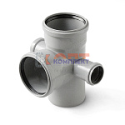 | 822181 | KAN-210057 | 715587 | PP Крестовина 2-х плоскостная 110x50x50х110/87 PRO AQUA Comfort (12шт) | 459.92 руб. | -2 | 0 | 0 | шт | 0
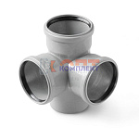 | 822182 | KAN-210058 | 711187P | PP Крестовина 2-х плоскостная 110x110x110/87 PRO AQUA Comfort (12шт) | 508.11 руб. | 0 | 0 | 0 | шт | 0
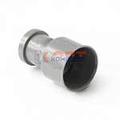 | 822191 | KAN-210067 | 920110 | PP Переходник на чугунную трубу 110/123 PRO AQUA Comfort (40шт) | 461.66 руб. | 0 | 0 | 0 | шт | 0
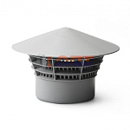 | 822207 | KAN-210083 | 940110 | PP Зонт вентиляционный (дефлектор) 110 PRO AQUA Comfort (25шт) | 180.57 руб. | -3 | 0 | 0 | шт | 0
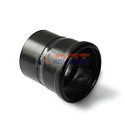 | 840090 | KAN-210110 | 925110 | PP Переход на черную ПНД канализацию 110/108 PRO AQUA Comfort (40шт) | 425.80 руб. | 0 | 0 | 0 | шт | 0
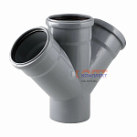 | 882889 | УТ000002142 |  | ПП TEBO Крестовина канализац. 110-110-110 45 град. (1/9шт) |  | 0 | 0 | 0 | шт | 0

